Sheet1
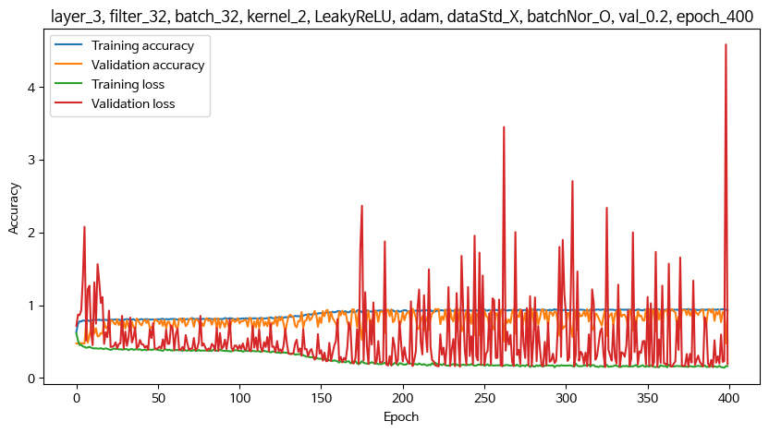
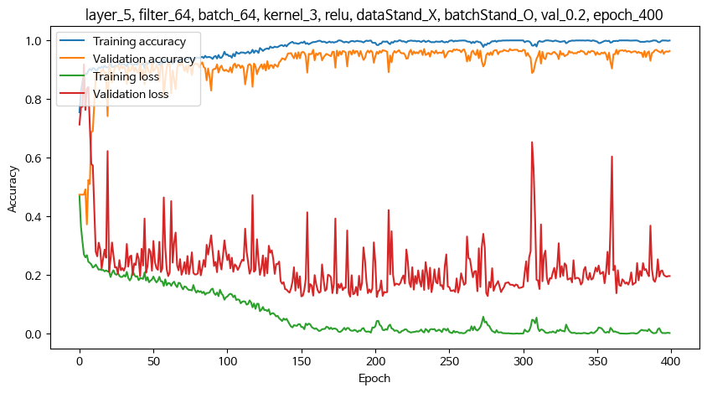
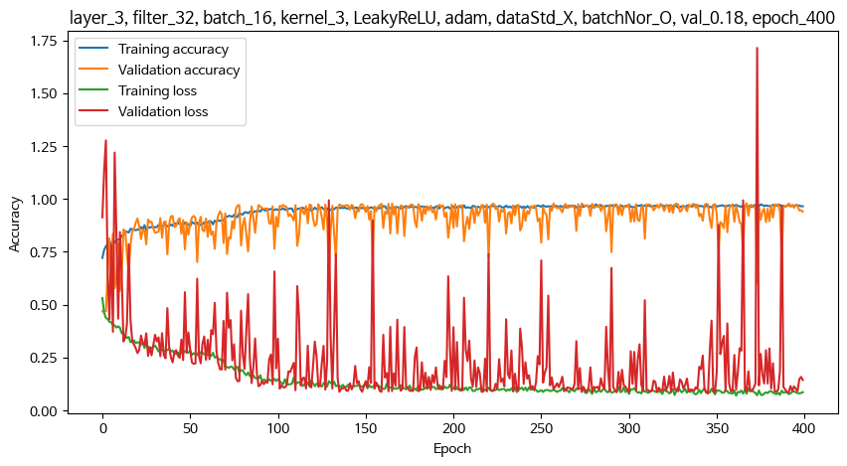
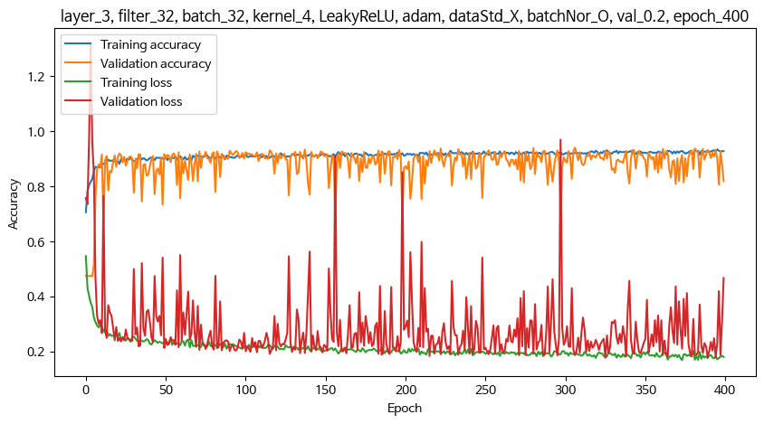
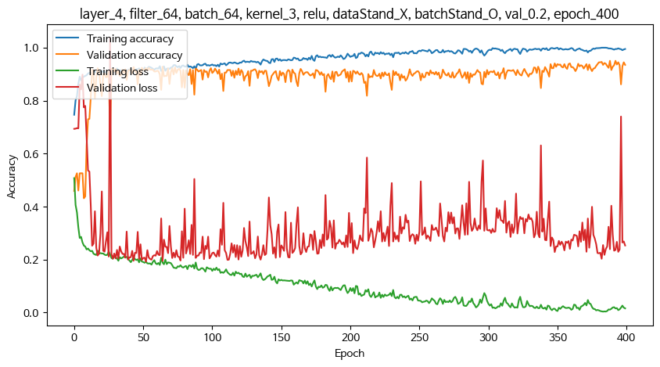
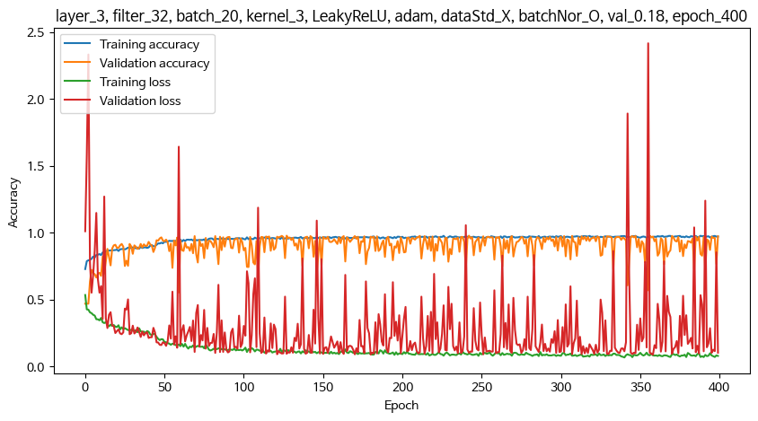
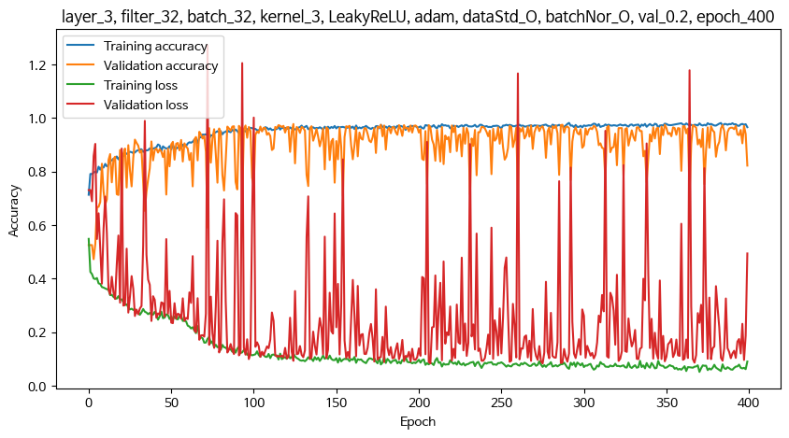
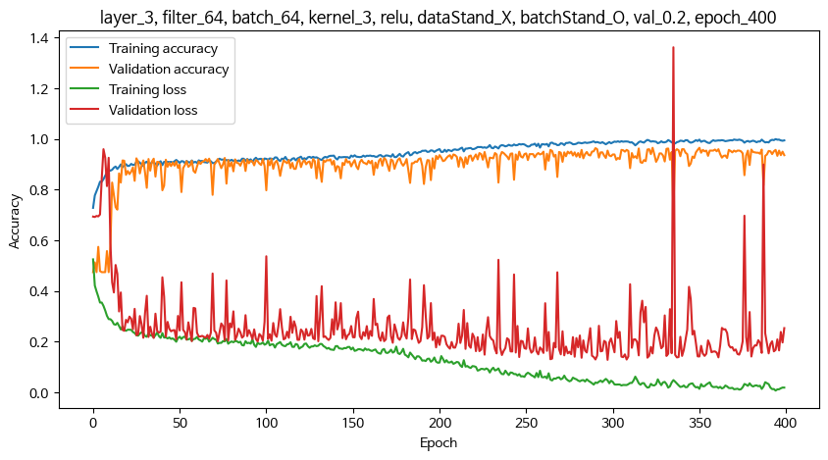
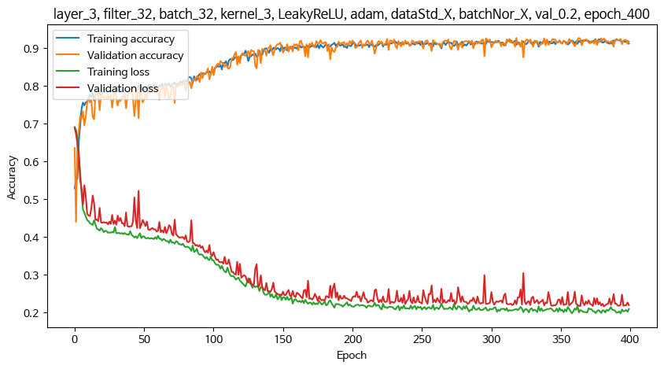
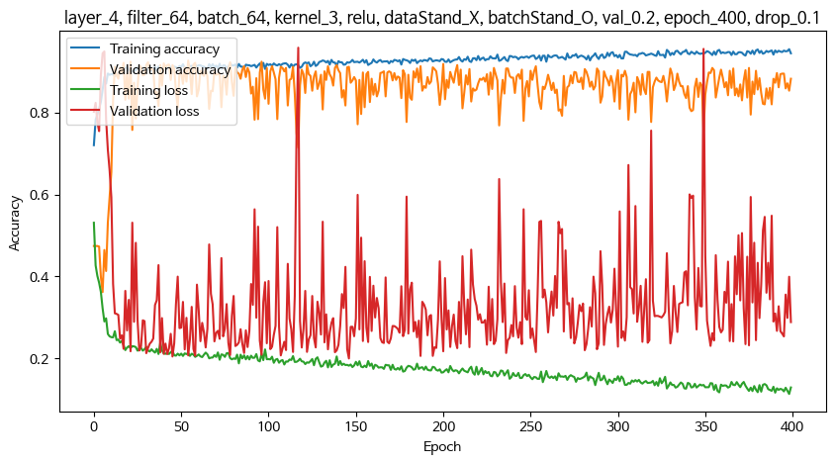
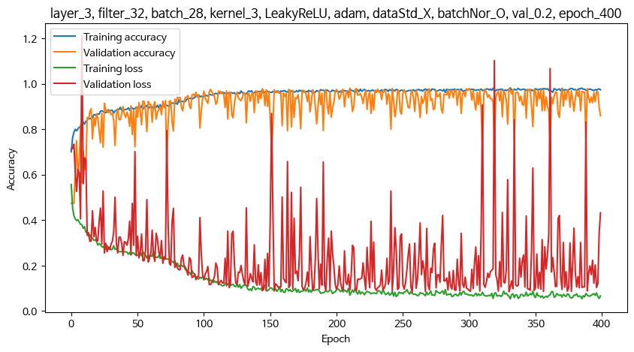
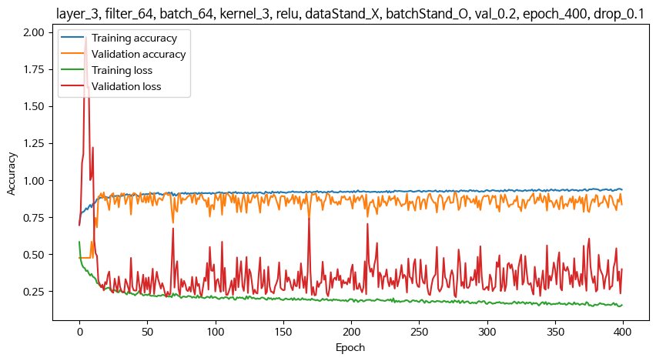
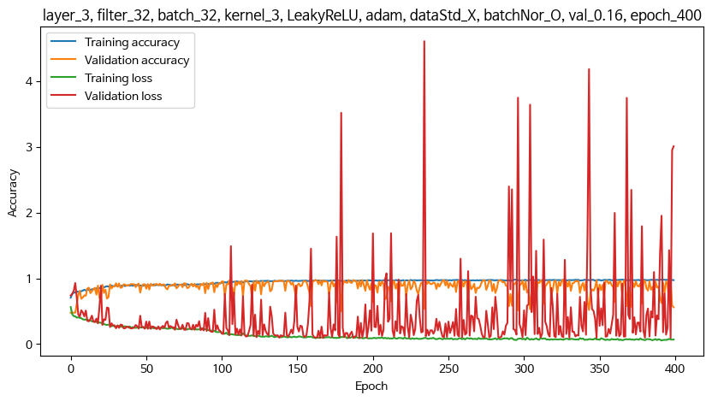
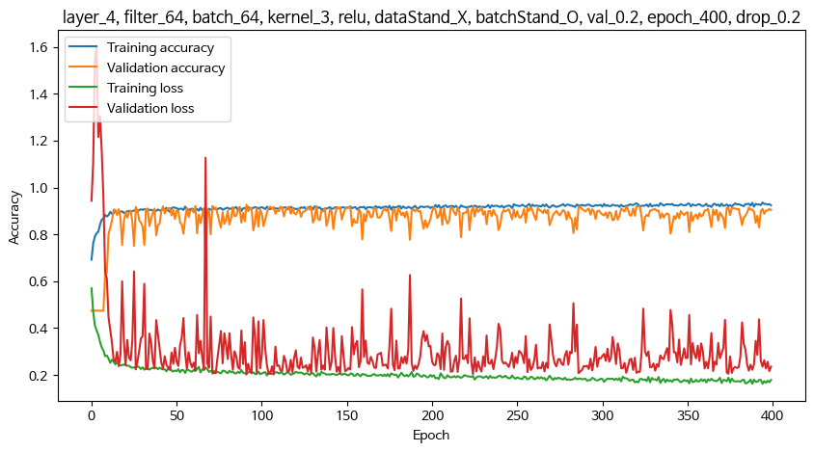
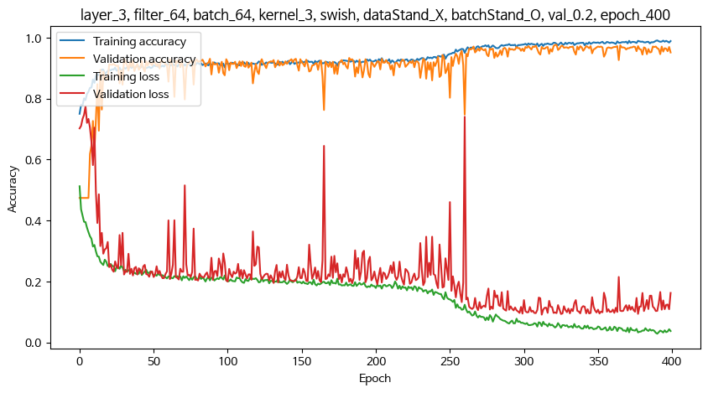
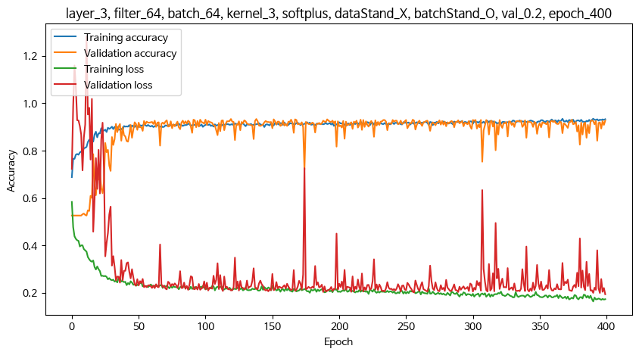
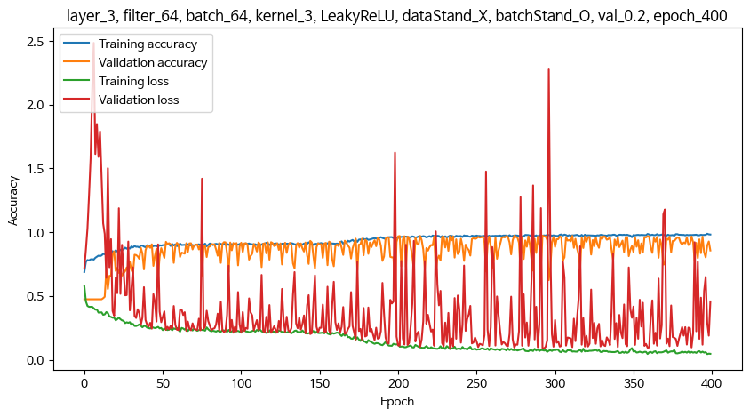
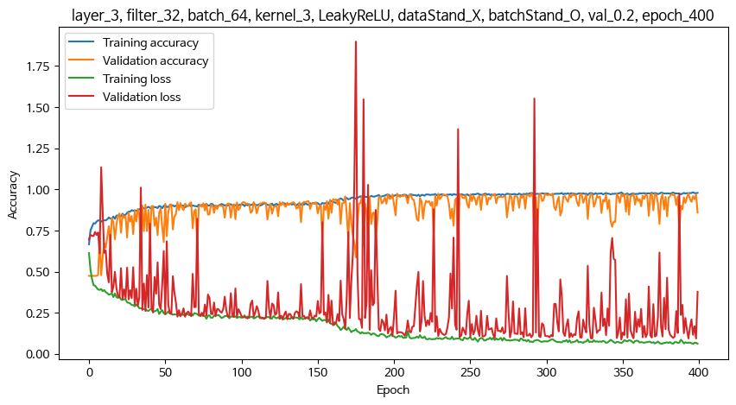
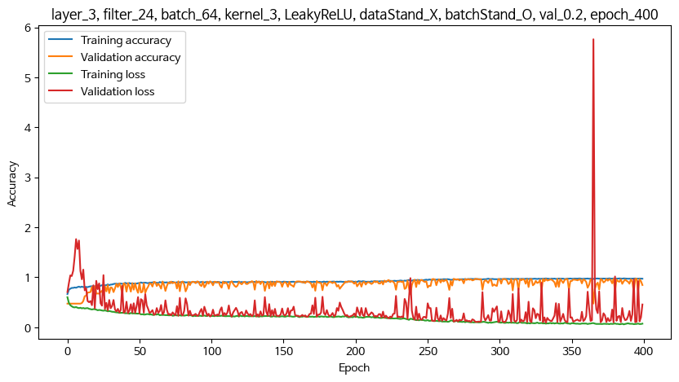
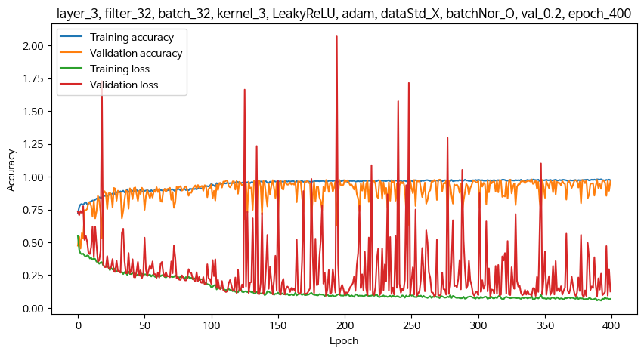
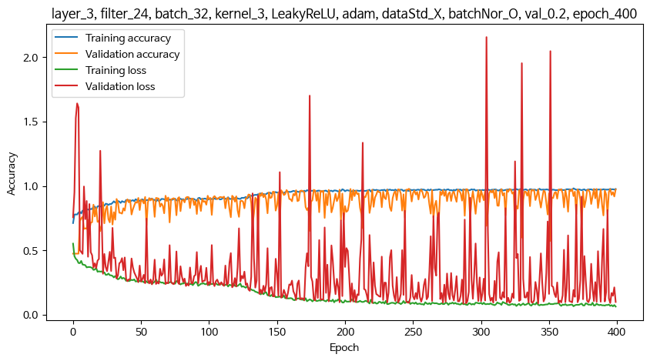
 | 1. 기본 설정
 | optimizer |  |  | adam
 | epoch |  |  | 400
 | Conv 다음 레이어 |  |  | GlobalAveragePooling1D() 사용
 |  |  |  | Flatten() 사용시 지역적 특징을 추출하지 못하여 학습 안됨. 과적합
 | 마지막 Dens2 레이어의 활성함수 : softmax
 | ** 레이어층, 필터수, 배치수는 교차 조합으로 여러가지 테스트를 해봤으나, 특별히 좋아지는 조건이 없어서 아래 조건 이외의 기록은 생략함

 | 2. 조건 확정 후 추가 테스트 내용
 | - 튀는 샘플 상위 20개, 10개, 5개 제거 후
 | - s403열 이후만 학습
 | - crr_490, 470, 495

 | 3. 조건 테스트

 | Conv레이어층 | 활성함수 | optimizer | 필터수 | 배치수 | 베스트기준 | val 비율 | 커널 | 데이터정규화 | 배치정규화 | Max val acc | Min val loss | test acrr | test loss | 과적합 | 과소적합
400 | 5 | relu | adam | 64 | 64 | acc | 0.2 | 3 | X | O | 97.1% | 0.13 | 96.5% | 0.15
400 | 4 | relu | adam | 64 | 64 | acc | 0.2 | 3 | X | O | 95.0% | 0.19 | 94.0% | 0.23
400 | 3 | relu | adam | 64 | 64 | acc | 0.2 | 3 | X | O | 96.5% | 0.13 | 95.2% | 0.15
400 | 4 (drop0.1) | relu | adam | 64 | 64 | acc | 0.2 | 3 | X | O | 92.6% | 0.20 | 90.8% | 0.22
400 | 3 (drop0.1) | relu | adam | 64 | 64 | acc | 0.2 | 3 | X | O | 91.7% | 0.21 | 90.7% | 0.25
400 | 4 (drop0.2) | relu | adam | 64 | 64 | acc | 0.2 | 3 | X | O | 92.6% | 0.20 | 90.8% | 0.22
400 | 3 | swish | adam | 64 | 64 | acc | 0.2 | 3 | X | O | 97.6% | 0.92 | 96.7% | 0.11
400 | 3 | softplus | adam | 64 | 64 | acc | 0.2 | 3 | X | O | 93.3% | 0.19 | 91.0% | 0.21
400 | 3 | LeakyReLU | adam | 64 | 64 | acc | 0.2 | 3 | X | O | 97.4% | 0.09 | 97.2% | 0.10
400 | 3 | LeakyReLU | SGD | 64 | 64 | acc | 0.2 | 3 | X | O | 92.8% | 0.23 | 91.6% | 0.23
800 | 3 | LeakyReLU | SGD | 64 | 64 | acc | 0.2 | 3 | X | O | 96.0% | 0.14 | 95.8% | 0.13
2000 | 3 | LeakyReLU | SGD | 64 | 64 | acc | 0.2 | 3 | X | O | 98.1% | 0.90 | 96.7% | 0.10
400 | 3 | LeakyReLU | adam | 64 | 128 | acc | 0.2 | 3 | X | O | 97.8% | 0.10 | 96.7% | 0.11
400 | 3 | LeakyReLU | adam | 32 | 64 | acc | 0.2 | 3 | X | O | 97.5% | 0.09 | 97.3% | 0.10
400 | 3 | LeakyReLU | adam | 24 | 64 | acc | 0.2 | 3 | X | O | 97.2% | 0.09 | 97.0% | 0.09
400 | 3 | LeakyReLU | adam | 64 | 32 | acc | 0.2 | 3 | X | O | 97.9% | 0.09 | 97.0% | 0.10
400 | 3 | LeakyReLU | adam | 32 | 32 | acc | 0.2 | 3 | X | O | 97.9% | 0.08 | 97.2% | 0.09
400 | 3 | LeakyReLU | adam | 32 | 24 | acc | 0.2 | 3 | X | O | 9777.0% | 0.09 | 96.8% | 0.10
400 | 3 | LeakyReLU | adam | 24 | 32 | acc | 0.2 | 3 | X | O | 97.8% | 0.09 | 97.4% | 0.09
400 | 3 | LeakyReLU | adam | 32 | 32 | loss | 0.2 | 3 | X | O | 97.8% | 0.09 | 97.0% | 0.09
400 | 3 | LeakyReLU | adam | 32 | 32 | acc | 0.1 | 3 | X | O | 97.8% | 0.10 | 97.1% | 0.10
400 | 3 | LeakyReLU | adam | 32 | 32 | acc | 0.2 | 2 | X | O | 95.4% | 0.15 | 93.6% | 0.16
400 | 3 | LeakyReLU | adam | 32 | 32 | acc | 0.2 | 4 | X | O | 94.0% | 0.18 | 91.2% | 0.20
400 | 3 | LeakyReLU | adam | 32 | 32 | acc | 0.2 | 3 | O | O | 97.8% | 0.08 | 97.2% | 0.10
400 | 3 | LeakyReLU | adam | 32 | 32 | acc | 0.2 | 3 | X | X | 92.6% | 0.22 | 91.2% | 0.22
400 | 3 | LeakyReLU | adam | 32 | 32 | acc | 0.2 | 3 | X | O
400 | 3 | LeakyReLU | adam | 32 | 32 | acc | 0.16 | 3 | X | O | 97.6% | 0.09 | 97.6% | 0.09
400 | 3 | LeakyReLU | adam | 32 | 32 | acc | 0.17 | 3 | X | O
400 | 3 | LeakyReLU | adam | 32 | 8 | acc | 0.16 | 3 | X | O | 97.9% | 0.08 | 97.5% | 0.09
400 | 3 | LeakyReLU | adam | 32 | 16 | acc | 0.16 | 3 | X | O | 98.1% | 0.08 | 97.1% | 0.10
400 | 3 | LeakyReLU | adam | 32 | 16 | acc | 0.18 | 3 | X | O | 98.0% | 0.08 | 97.5% | 0.08
400 | 3 | LeakyReLU | adam | 32 | 20 | acc | 0.18 | 3 | X | O | 97.7% | 0.09 | 97.3% | 0.09
400 | 3 | LeakyReLU | adam | 32 | 28 | acc | 0.2 | 3 | X | O | 98.1% | 0.08 | 97.3% | 0.09

Sheet3
